Hoja1
2023-08-25 14:37:04

BUENOS AIRES luquearti@gmail.com
BUENOS AIRES luquearti@gmail.com
____________________________________________________________________________________
"PLANCHUELA ”
“REFORZADA”
“ZINCADA"
COD. | MEDIDA | ENVASE POR | PRECIO C/U
P-062 | 50mm. | 100 | 36.27
P-063 | 76mm. | 50 | 47.31
P-064 | 102mm. | 50 | 56.54
P-065 | 130mm. | 50 | 81.99
P-066 | 156mm. | 50 | 102.27
P-067 | 180mm. | 50 | 127.49
P-068 | 200mm. | 50 | 142.59
P-069 | 244mm. | 50 | 158.81
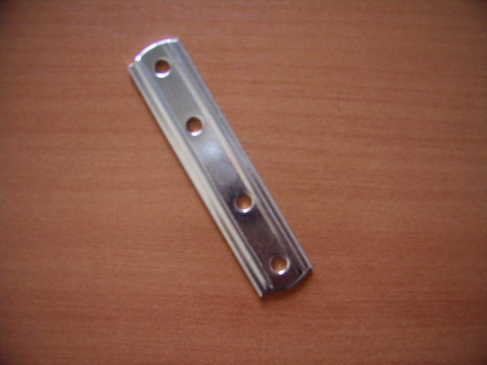

 | N

